KDT선행평가
(1) ~ (10) 까지는 각 8점( 공백은 포함 불가)

 | 초기값 | 조건식 또는 값 |  | 초기값 | 조건식 또는 값
(1) | 1113 | -164 | (2) | -665 | 3123
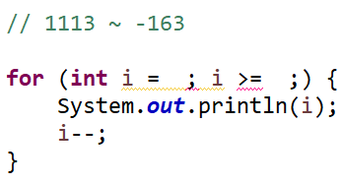
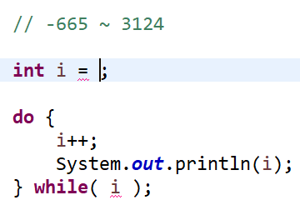

(3) | 36 | >= | (4) | 54322 | -10424
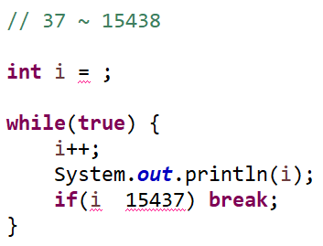
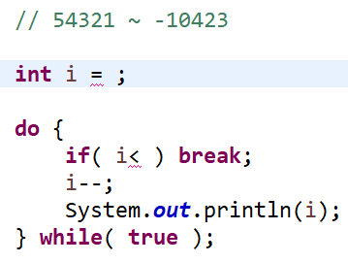

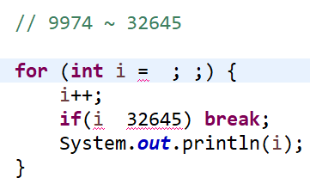
(5) | -23068 | >= | (6) | 9973 | >=
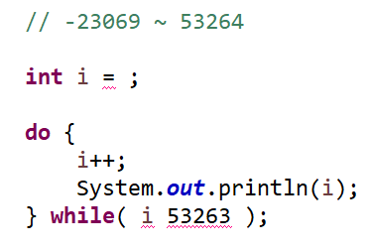

(7) | 99811 | <=3548 | (8) | -59742 | -116
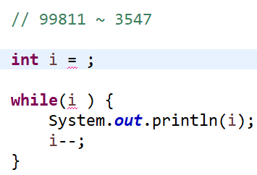
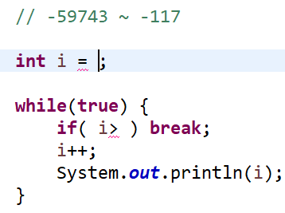

(9) | 14732 | <= -14550 | (10) | 27 | 32122
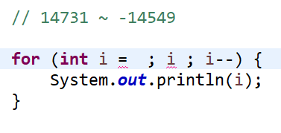
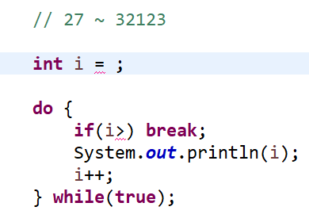

(11) 변수의 구조를 표현하시오. ( 10점 )

타입 변수 = 값;

(12) 변수의 사용목적 2가지를 기술하시오.( 10점 )

1 ) 값을 저장하기 위해

